备注
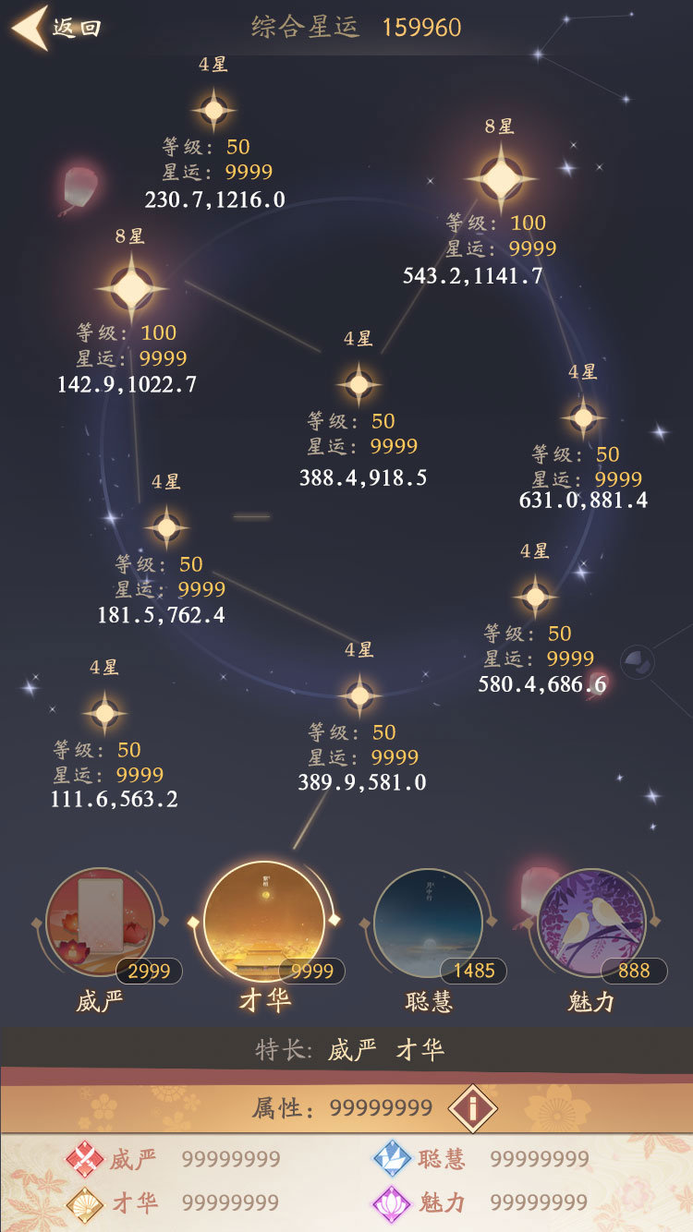

星星序号备注说明
千位代表属性
1=聪慧
2=才华
3=魅力
4=威严
百位代表星级
1=1星 2=2星 3=3星...以此类推
十位和个位代表第几本

